DC
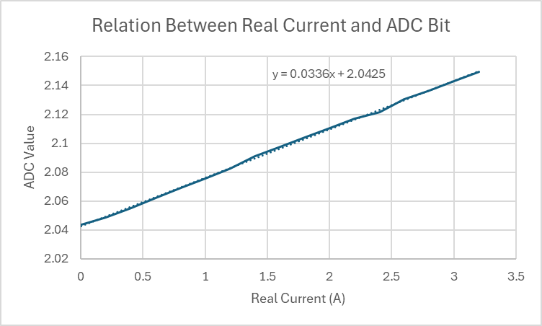
Real Current | ADC Value | Duty Cycle | Torque | Current | Speed PWM
0 | 2.0437 | 0 |  | 0 | 0
0.2 | 2.0485 | 20 |  | -0.5 | 13100
0.4 | 2.0552 | 40 |  | -1.4 | 26420
0.6 | 2.062 | 60 |  | -2.1 | 39300
0.8 | 2.0691 | 80 |  | -2.5 | 52330
1 | 2.0758 | 100 |  | -3.2 | 65540
1.2 | 2.0824
1.4 | 2.0911
1.6 | 2.0973
1.8 | 2.1038
2 | 2.1103
2.2 | 2.117
2.4 | 2.1215
2.6 | 2.1303
2.8 | 2.1366
3 | 2.1432
3.2 | 2.1497

